等级规划
需要VIP开启的功能 | 等级 | 炮倍（V1全部开启） | 功能点 | VIP开启 | 炮台 | 头像 | 头像框
3D捕鱼场次4Vip1+ | 1 | 100倍-500倍
3D捕鱼场次5Vip3+ | 2 | 600倍
2D捕鱼场次3必须Vip1+ | 3 | 700倍 | 彩金鱼 | V1
2D捕鱼场次4必须Vip3+ | 4 | 800倍
种苹果必须Vip1+ | 5 | 900倍 | 弹弹乐 | V1 |  | 解锁新头像
疯狂捕鱼必须Vip2+ | 6 | 1000倍
 | 7 | 场次3解锁 | 水果消消乐 | V1
 | 8 | 2000倍
 | 9 | 3000倍 | 砸金蛋 | V1
 | 10 | 4000倍 |  |  |  | 解锁新头像 | 头像框
头像 - 10 个 | 11 | 5000倍 | 水浒消消乐 | V1
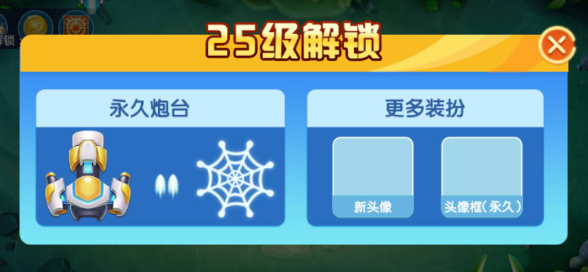
头像框 - 5个 | 12 | 6000倍 |  | V1
名片 | 13 | 7000倍
铭牌 | 14 | 8000倍 | 财神消消乐
出场卡 | 15 | 9000倍 |  |  |  | 解锁新头像
奖励效果 | 16 | 10000倍
个人信息-背景 | 17
 | 18
 | 19
 | 20 |  | 街机场次3，3D捕鱼场次4 |  |  | 解锁新头像 | 头像框
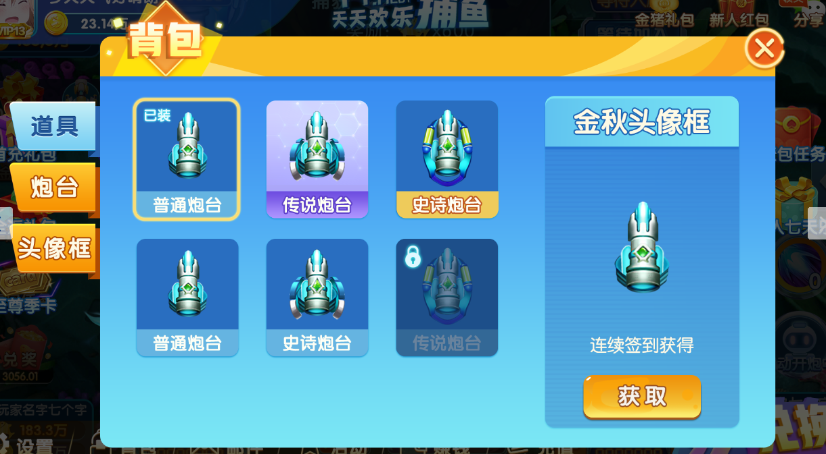
 | 21
 | 22
 | 23
 | 24
 | 25 |  |  |  | 炮台1解锁 | 解锁新头像
 | 26
 | 27
 | 28
 | 29
 | 30 |  | 3D捕鱼场次5 |  |  | 解锁新头像 | 头像框
 | 31
 | 32
 | 33
 | 34
 | 35 |  |  |  |  | 解锁新头像
 | 36
 | 37
 | 38
 | 39
 | 40 |  |  |  | 炮台2解锁 | 解锁新头像 | 头像框
 | 41
 | 42
 | 43
 | 44
 | 45 |  |  |  |  | 解锁新头像
 | 46
 | 47
 | 48
 | 49
 | 50 |  |  |  |  | 解锁新头像 | 头像框
 | 51
 | 52
 | 53
 | 54
 | 55 |  |  |  |  | 解锁新头像
 | 56
 | 57
 | 58
 | 59
 | 60 |  |  |  | 炮台3解锁 | 解锁新头像 | 头像框
 | 61
 | 62
 | 63
 | 64
 | 65 |  |  |  |  | 解锁新头像
 | 66
 | 67
 | 68
 | 69
 | 70 |  |  |  |  | 解锁新头像 | 头像框
 | 71
 | 72
 | 73
 | 74
 | 75 |  |  |  |  | 解锁新头像
 | 76
 | 77
 | 78
 | 79
 | 80 |  |  |  | 炮台4解锁 | 解锁新头像 | 头像框
 | 81
 | 82
 | 83
 | 84
 | 85 |  |  |  |  | 解锁新头像
 | 86
 | 87
 | 88
 | 89
 | 90 |  |  |  |  | 解锁新头像 | 头像框
 | 91
 | 92
 | 93
 | 94
 | 95 |  |  |  |  | 解锁新头像
 | 96
 | 97
 | 98
 | 99
 | 100 |  |  |  | 炮台5解锁 | 解锁新头像 | 头像框

